Página7
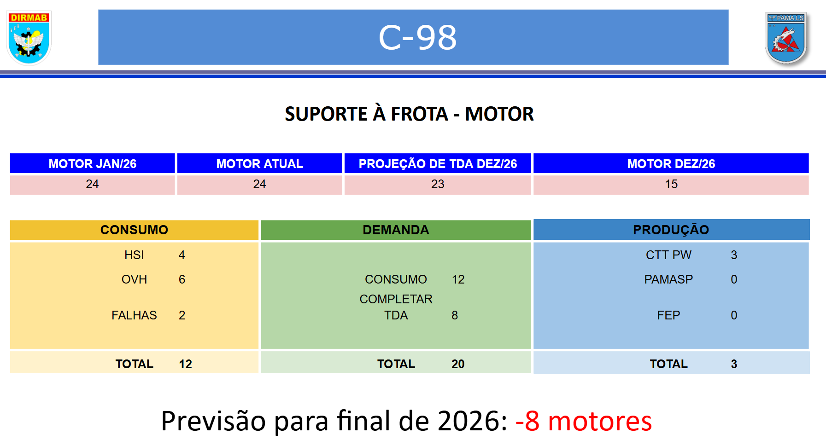
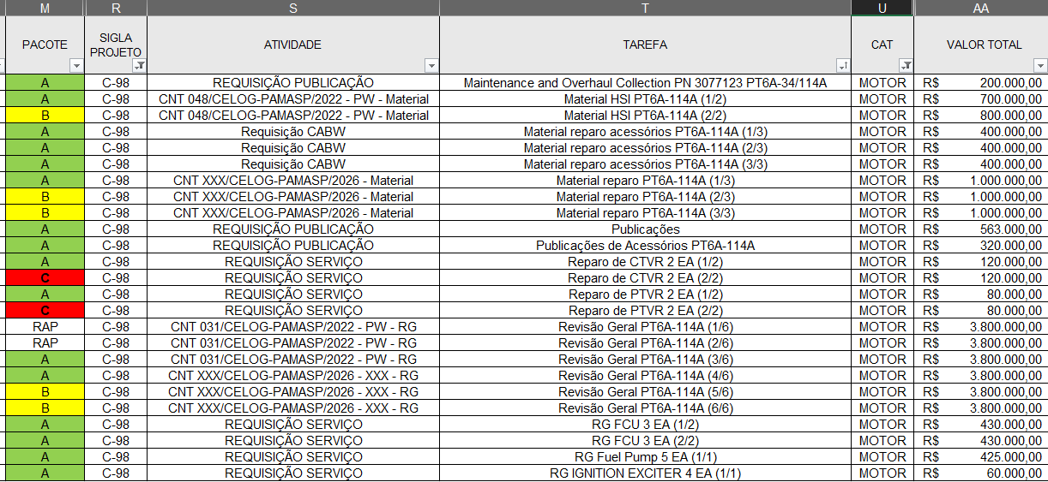
 |  | SEM MOTOR
2702 | Mês 03 de 2025 TBO | 2734
2727 | Entre mês 01 e 02 de 2025 TBO | 2737
2737 | Entre mês 03 e 04 de 2025 TBO | 2730
2742 | Mês 10 de 2025 | 2724

2732 | Irá recolher o motor, feito ctt Ten Fábio

INSTRUÇÕES
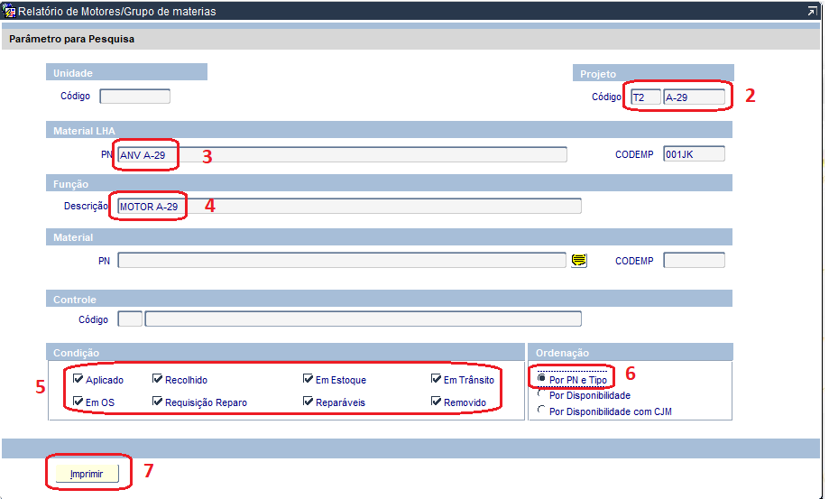
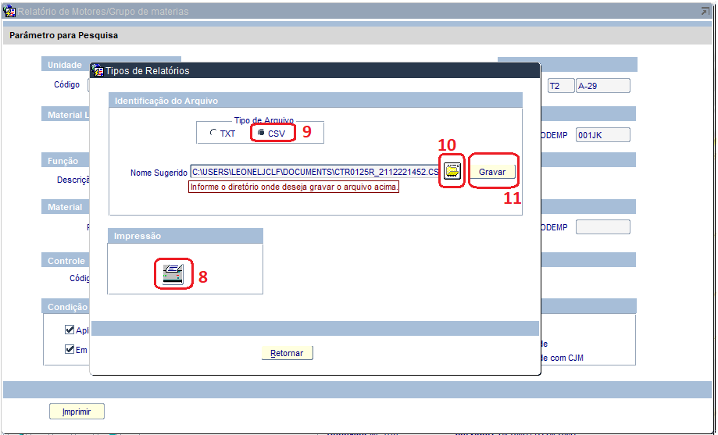
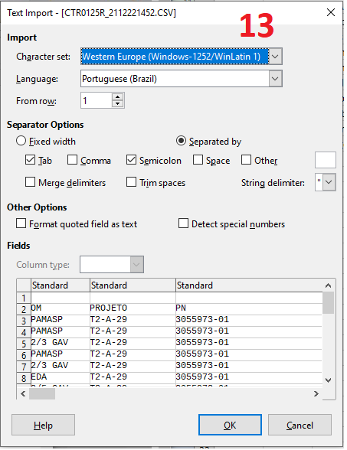
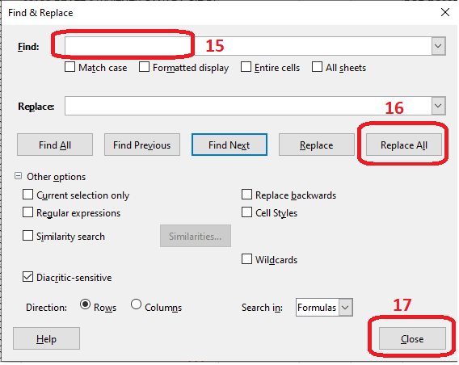
1 | Acessar a tela CTR0125P
2 | Preencher código do projeto e apertar F8
3 | Preencher PN "ANV C-95" e apertar F8
4 | Preencher a descrição "MOTORES" e apertar F8
5 | Selecionar todas as condições
6 | Selecionar ordenação "Por PN e Tipo"
7 | Clicar em imprimir
8 | Clicar no botão de impressora, que vai gerar um arquivo PDF (sem esse passo, por vezes o arquivo CSV apresenta "bugs")
9 | Selecionar o tipo de arquivo "CSV"
10 | Selecionar a pasta onde o arquivo será salvo
11 | Clicar em "gravar"
12 | Abrir o arquivo gerado utilizando excel ou calc
13 | Selecionar as opções conforme figura (utilizando o excel, esse passo pode não ser necessário)
14 | Clicar no botão "localizar e substituir" ou "find & replace" - ou utilize "Ctrl + H" no calc ou "Ctrl + U" no excel
15 | No campo "localizar" ou "find", coloque um espaço
16 | Clique em "substituir todos" ou "replace all"
15 | No campo "localizar" ou "find", coloque uma aspa (")
16 | Clique em "substituir todos" ou "replace all"
17 | Clique em "fechar" ou "close"
18 | Selecione e copie todos os dados (normalmente as colunas de A até V e linhas de 1 até 101)
19 | Entre na aba "SILOMS" desta planilha
20 | Clique sobre a célula C1 e cole as informações (Ctrl + V)
21 | Clique na aba "UNIDADES"
22 | Altere a data de atualização para o mesmo dia da extração do relatório do SILOMS
23 | Consulte através dos indicadores logísticos as informações de "Esforço total" e "horas voadas", atualizando os campos para cada OM
24 | Verifique se houve alteração de TDA para alguma das unidades, e atualize o campo correspondente caso necessário
25 | Atualize a média de disponibilidade utilizando como parâmetro a disponibilidade anual do ano anterior
26 | Se algum motor estiver sem a informação de "último HSI", é possível verificar esse dado através da tela CTR0224P

